永清土地案例
地块名称 | 城市 | 地块编号 | 用地性质 | 建设用地面积(㎡) | 规划建筑面积(㎡) | 容积率 | 出让方式 | 详细规划 | 集中供地 | 成交日期 | 成交状态 | 受让单位 | 起始价(万元) | 保证金(万元) | 保证金截止时间 | 成交价(万元) | 成交楼面价(元/㎡) | 溢价率(%)
永清县曹家务乡孟各庄村村北 | 廊坊市 | 2020-8 | 商业/办公用地 | 24463.39 | 73390.17 | 大于或等于2并且小于或等于3 | 挂牌 | 零售商业用地 | -- | 2020-03-28 | 已成交 | 永清京都联合房地产开发有限公司 | 10655.00 | 10655 | 2020-03-18 16:00 | 11303 | 1540 | 6.08
永清县龙虎庄乡前刘官营村村东 | 廊坊市 | 2020-10 | 商业/办公用地 | 17246.34 | 60362.19 | 大于或等于0.8并且小于或等于3.5 | 挂牌 | 旅馆用地 | -- | 2020-03-28 | 已成交 | 永清美都房地产开发有限公司 | 2732.00 | 2732 | 2020-03-18 16:00 | 2820 | 467 | 3.22
永清县高新技术产业开发区廊霸路南侧 | 廊坊市 | 2017-44 | 商业/办公用地 | 7531.53 | 22594.59 | 大于或等于1.3并且小于或等于3 | 挂牌 | 商务金融用地 | -- | 2018-01-16 | 已成交 | 永清信易佳合房地产开发有限公司 | -- | 2350 | -- | 4135 | 1830 | 0
永清县工业园区东壮村廊霸路南侧 | 廊坊市 | 2017-38 | 商业/办公用地 | 6666.66 | 26666.64 | 大于或等于1.3并且小于或等于4 | 挂牌 | 商务金融用地 | -- | 2017-08-09 | 已成交 | 永清信易佳合房地产开发有限公司 | -- | 1950 | -- | 3660 | 1373 | 0
永清县工业园区东壮村廊霸路南侧 | 廊坊市 | 2017-39 | 商业/办公用地 | 7370.02 | 29480.08 | 大于或等于1.3并且小于或等于4 | 挂牌 | 商务金融用地 | -- | 2017-08-09 | 已成交 | 永清信易佳合房地产开发有限公司 | -- | 2157 | -- | 3978 | 1349 | 0
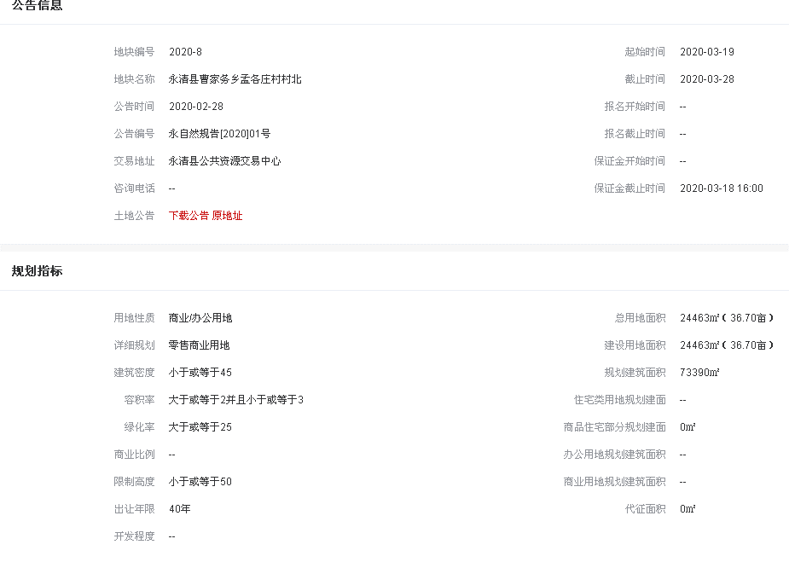
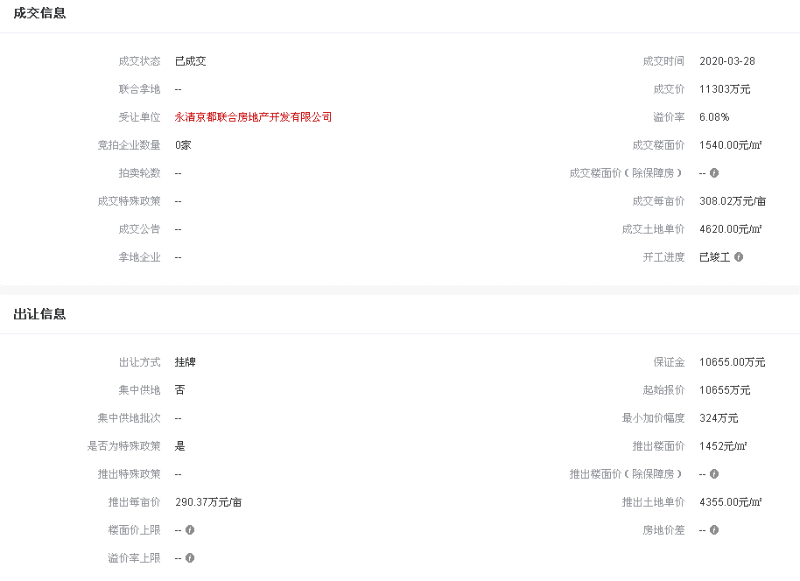
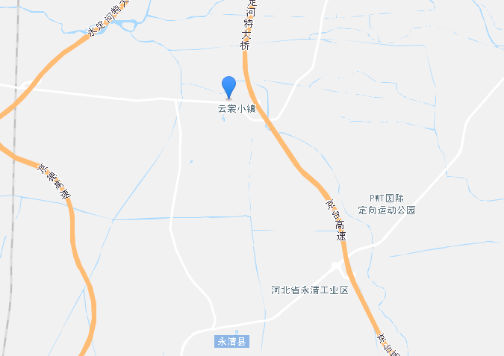

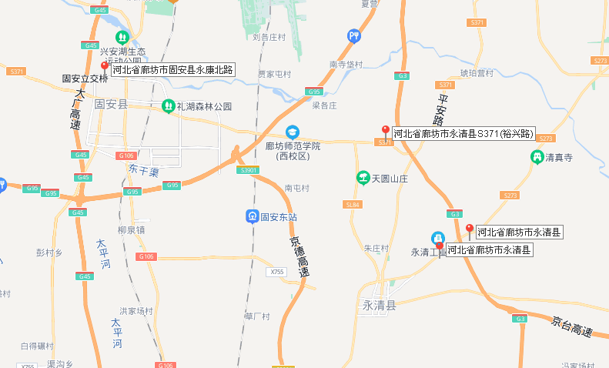
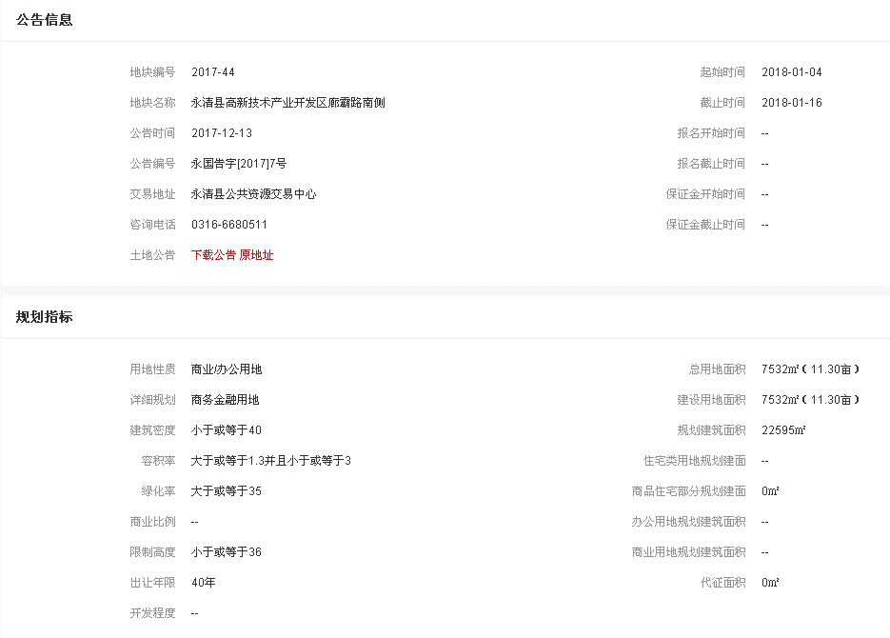
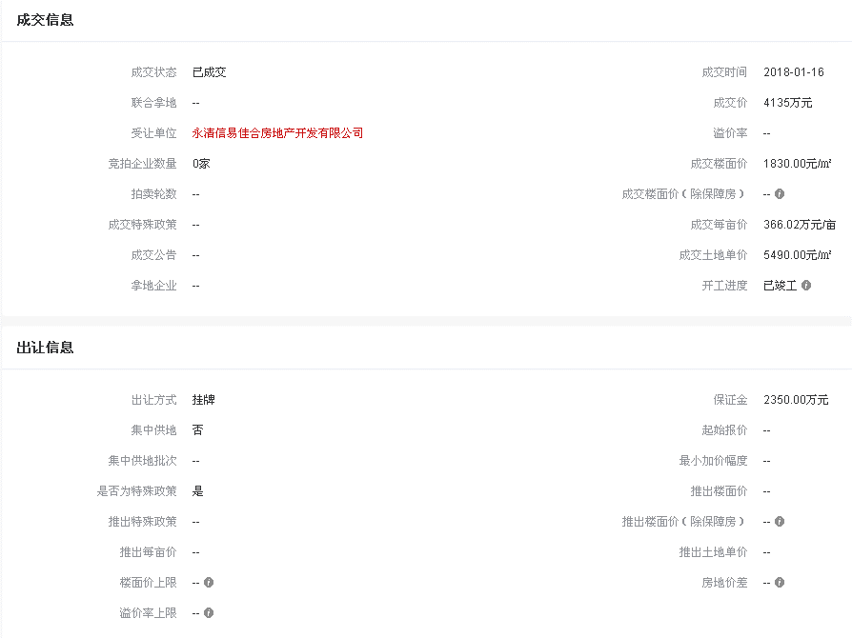

固安土地案例
地块名称 | 城市 | 地块编号 | 用地性质 | 建设用地面积(㎡) | 规划建筑面积(㎡) | 容积率 | 出让方式 | 详细规划 | 集中供地 | 成交日期 | 成交状态 | 受让单位 | 起始价(万元) | 保证金(万元) | 保证金截止时间 | 成交价(万元) | 成交楼面价(元/㎡) | 溢价率(%)
东湾高速连接线东侧 | 廊坊市 | 2020XZ-35 | 商业/办公用地 | 1009.85 | 3029.55 | 小于或等于3 | 拍卖 | 零售商业用地 | -- | 2020-11-19 | 已成交 | 河南川西能源有限公司 | 228 | 92 | 2020-11-18 16:00 | 998 | 3294 | 337.72
锦绣大道南侧、永康路东侧 | 廊坊市 | 2020CG-5 | 商业/办公用地 | 48965.49 | 220344.71 | 小于或等于4.5 | 拍卖 | 商务金融用地 | -- | 2020-11-19 | 已成交 | 固安华御城房地产开发有限公司 | 44105 | 17700 | 2020-11-18 16:00 | 44305 | 2011 | 0.45
育才北路东侧 | 廊坊市 | 2020CL-1 | 商业/办公用地 | 10550.9 | 31652.7 | 小于或等于3 | 拍卖 | 其他商服用地 | -- | 2020-09-23 | 已成交 | 固安县富民房地产开发有限公司 | 9158 | 3665 | 2020-09-22 15:00 | 9458 | 2988 | 3.28
东湾高速连接线东侧、固东新线南侧 | 廊坊市 | 2019XZ-18 | 商业/办公用地 | 266544.5 | 799633.5 | 小于或等于3 | 拍卖 | 其他商服用地 | -- | 2019-10-29 | 已成交 | 京津冀(固安)城市建设房地产开发有限公司 | 55577 | 50500 | 2019-10-28 15:00 | 55777 | 698 | 0.36
固雄公路东侧 | 廊坊市 | 2019XZ-4 | 商业/办公用地 | 2730.43 | 5460.86 | 小于或等于2 | 拍卖 | 其他商服用地 | -- | 2019-06-20 | 已成交 | 王东进 | 270 | 250 | 2019-06-19 15:00 | 285 | 522 | 5.56
永定路东侧、宏源街南侧 | 廊坊市 | 2018CL-5 | 商业/办公用地 | 12813.98 | 38441.94 | <3 | 拍卖 | 商务金融用地 | -- | 2018-11-15 | 已成交 | 固安京御万丰房地产开发有限公司 | 7564 | 6900 | -- | 11314 | 2943 | 49.58
永定路东侧、宏源街北侧 | 廊坊市 | 2018CL-4 | 商业/办公用地 | 3706.12 | 11118.36 | <3 | 拍卖 | 商务金融用地 | -- | 2018-11-15 | 已成交 | 固安京御万丰房地产开发有限公司 | 2193 | 2000 | -- | 3273 | 2944 | 49.25
永定路东侧、宏源街北侧 | 廊坊市 | 2018CL-3 | 商业/办公用地 | 5763.3 | 17289.9 | <3 | 拍卖 | 商务金融用地 | -- | 2018-11-15 | 已成交 | 固安京御万丰房地产开发有限公司 | 3399 | 3100 | -- | 5079 | 2938 | 49.43
朝阳大道北侧、育才路西侧 | 廊坊市 | 2018CL-1 | 商业/办公用地 | 4573.85 | 11434.63 | ≤2.5 | 拍卖 | 其他商服用地 | -- | 2018-08-15 | 已成交 | 固安县富民房地产开发有限公司 | 2758 | 2500 | -- | 4118 | 3601 | 49.31
育才北路东侧、朝阳大道北侧 | 廊坊市 | 2018CL-2 | 商业/办公用地 | 6858.9 | 17147.25 | ≤2.5 | 拍卖 | 其他商服用地 | -- | 2018-08-15 | 已成交 | 固安县富民房地产开发有限公司 | 4126 | 3800 | -- | 6146 | 3584 | 48.96
永定路东侧 | 廊坊市 | 2017CG-20 | 商业/办公用地 | 1876.9 | 5030.09 | ≤2.68 | 招标 | 其他商服用地 | -- | 2017-11-13 | 已成交 | 廊坊泽苑房地产开发有限公司 | 782 | 710 | -- | 810 | 1610 | 3.58
家和路东侧、农兴路北侧 | 廊坊市 | 2017XZ-17 | 商业/办公用地 | 4798.49 | 11996.22 | ≤2.5 | 招标 | 其他商服用地 | -- | 2017-11-13 | 已成交 | 固安孔雀轩房地产开发有限公司 | 2111 | 1900 | -- | 2550 | 2126 | 20.8
福寿街北侧、国泰路西侧 | 廊坊市 | 2017CL-24 | 商业/办公用地 | 18759.48 | 41270.86 | ≥1且<2.2 | 招标 | 商务金融用地 | -- | 2017-09-20 | 已成交 | 固安京御幸福房地产开发有限公司 | 8250 | 7500 | -- | 15200 | 3683 | 84.24
东方街北侧、中央大道西侧 | 廊坊市 | 2017CL-22 | 商业/办公用地 | 8309.16 | 29082.06 | <3.5 | 招标 | 商务金融用地 | -- | 2017-09-20 | 已成交 | 廊坊京御房地产开发有限公司 | 4700 | 4300 | -- | 6800 | 2338 | 44.68
东方街北侧、家和路西侧 | 廊坊市 | 2017CL-23 | 商业/办公用地 | 3005.16 | 9015.48 | ≥1且<3 | 招标 | 商务金融用地 | -- | 2017-09-20 | 已成交 | 廊坊京御房地产开发有限公司 | 1610 | 1500 | -- | 2500 | 2773 | 55.28
